Feuil1
titre | Description | test(s)
Lancement du jeu | En tant que joueur Je veux que le jeux se lance sur la page du menu Pour pouvoir choisir ce que je veux faire | Quand le jeu n'est pas lancé sur mon pc Au lancement de l'éxecutable Le jeu se lance sur le menu principale | Quand le jeu n'est pas lancé sur mon pc Au lancement de l'éxecutable Le curseur se trouve sur l'entrée de tout en haut
Menu principale | En tant que joueur, Je veux utiliser les flèches haut/bas Pour sélectionner une entrée dans un menu | Quand je suis sur le menu principale A la pression des flèches haut et bas Le curseur de séléction change d'entrée d'une ligne dans la direction choisie | Quand le curseur sélectionne l'entrée de tout en haut A la pression de la flèche haut Il ne se passe rien | Quand le curseur sélectionne l'entrée de tout en bas A la pression de la flèche bas Il ne se passe rien | Quand le curseur pointe sur une entrée A la pression de la touche entrée L'entrée sélectionnée s'affiche

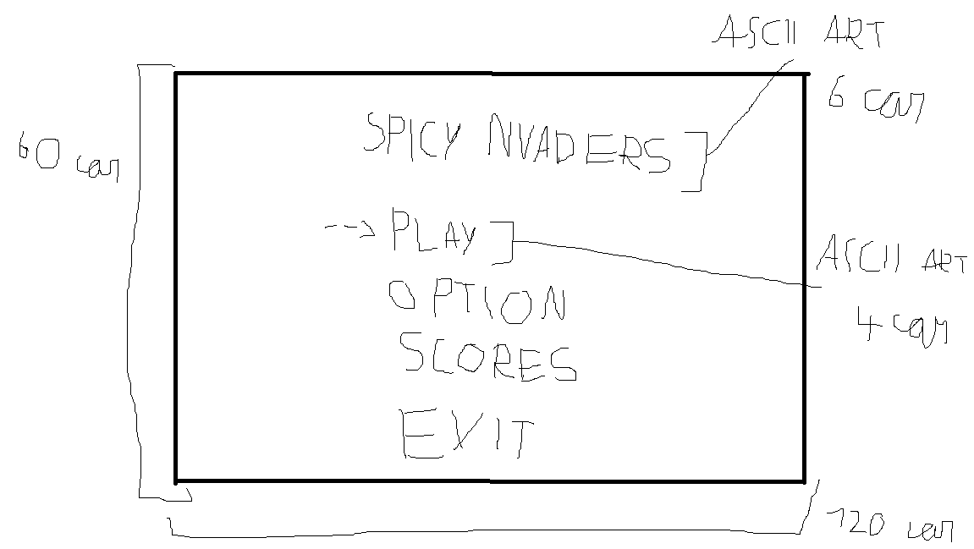
Menu option | En tant que joueur, Je veux accéder au menu option afin de pouvoir modifier la difficulté et le son du jeu | dans le menu option avec le curseur sur l'option de difficulté sélectionnée, a la pression de la flèche droite la difficulté change (facile -> moyen -> difficile -> godmod -> facile) | dans le menu option avec le curseur sur l'option de son sélectionnée, a la pression de la flèche de droite le son change (activé -> désactivé -> activé) | En tant que joueur, Je veux utiliser les flèches haut/bas Pour sélectionner une entrée dans le menu option | Quand je suis sur le menu option A la pression des flèches haut et bas Le curseur de séléction change d'entrée d'une ligne dans la direction choisie | Quand le curseur sélectionne l'entrée de tout en haut A la pression de la flèche haut Il ne se passe rien | Quand le curseur sélectionne l'entrée de tout en bas A la pression de la flèche bas Il ne se passe rien
 |  | dans le menu option avec le curseur sur l'option de difficulté sélectionnée, a la pression de la flèche gauche la difficulté change (facile -> godmod -> difficile -> moyen -> facile) | dans le menu option avec le curseur sur l'option de son sélectionnée, a la pression de la flèche de gauche le son change (activé -> désactivé -> activé)
Pseudo avant de jouer | En tant que joueur, Je veux rentrer mon pseudo avant de jouer Afin que mon highscore s'affiche dans le menu "HIGHSCORES" | quand l'entrée "PLAY" sur le menu principale est choisi une page d'entrée de pseudo s'affichage Pour pouvoir rentrer mon pseudo | En tant que joueur sur la page d'entrée de pseudo En pressant entrée le pseudo s'enregistre Pour savoir qui vas jouer
Lancement de la partie | En tant que joueur Je veux que tout les éléments du jeu s'affiche correctement Pour pouvoir jouer dans de bonnes condition | En tant que joueur au lancement de la partie le compteur de vie s'affiche avec toute les vies Pour savoir combien de vie il me reste | En tant que joueur au lancement de la partie Les murs s'affichent entierement construit Pour pouvoir me protéger des aliens | En tant que joueur au lancement de la partie Le vaisseau du joueur s'affiche Pour pouvoir tirer sur les aliens | En tant que joueur au lancement de la partie Le compteur de score s'affiche pour savoir mon score en temps réel | En tant que joueur au lancement de la partie les aliens s'affichent Pour pouvoir tirer sur les aliens et qu'ils nous tirent dessus
Tir des aliens | En tant que joueur Je veux que les aliens me tirent dessus Pour avoir un adversaire digne de ce nom | En tant que joueur quand la partie est lancée Les aliens tirent vers le bas à interval irrégulier Pour que les aliens me tirent dessus
Déplacement des aliens | En tant que joueur Je veux que les aliens se déplacent latéralement et verticalement Pour ajouter un atout a mon adversaire | Quand la partie est en cours Les aliens se déplacent vers la droite a un rythme régulier Pour faires bouger les aliens | Quand la partie est en cours Les aliens se déplacent vers la gauche a un rythme régulier Pour faires bouger les aliens | Quand les aliens arrivent au bord de l'écran Les aliens descende d'une ligne et reparte dans l'autre sens Pour que les aliens se rapproche petit à petit du joueur | Quand les aliens se déplacent horizontalement A chaque case parcourue le model visuel de l'alien change Afin de créer une petite animation de déplacement
Compteur de vie | En tant que joueur je veux avoir un compteur de vie ( 3 vie ) pour savoir combien de fois j'ai encore droit a l'erreur | Quand un tir alien touche le vaisseau du joueur le compteur fait disparaitre une vie Pour que le joueur perde une vie
Game over | En tant que joueur Je veux savoir quand j'ai perdu la partie | Quand le compteur de vie atteint zero Le jeu s'arrète et un écran de Game Over s'affiche Pour savoir quand j'ai perdu | Quand les aliens atteinent la ligne où commence les murs de protection Le jeu s'arrète et un écran de Game Over s'affiche Pour savoir quand j'ai perdu
vaisseau du joueur touché | En tant que joueur Je veux savoir quand un tir ennemi me touche Pour savoir quand je pert une vie | Quand le vaisseau du joueur est touché il s'immobilise 2s et devient intouchable Pour pénalisé le joueur sans lui faire perdre d'autre vie | Quand le vaisseau du joueur est touché Le vaisseau change de forme durant 2s Pour donner un signal visuel au joueur
Scores en temps réel | En tant que joueur je veux que chaque alien détruit me rapporte des points Afin de battre mon highscore | Quand un alien est détruit il rapporte des points pour pouvoir augmenté mon score | Quand le vaisseau du joueur est touché Le joueur pert des points Pour pénalisé les joueur qui se font beaucoup touché
Aliens détruit | En tant que joueur Je veux pouvoir détruire les aliens Pour pouvoir gagner des points | Quand un alien est touché par un tir du vaisseau du joueur l'alien disparait dans un petite explosion ( animation ) Pour donner un signal visuel au joueur
Tout les aliens détruit | En tant que joueur Je veux que le jeu réagisse a la mort d'une vague entière d'aliens Pour pouvoir continuer à jouer et être récompensé | Quand tout les aliens sont détruit le joueur a 3s de répit avant qu'une nouvelle vague d'aliens apparaisse Pour que la partie se continue | Quand tout les aliens sont détuit Le joueur recois une vie supplémentaire ( dans la limite maximal du compteur de vie, 3 vie ) Pour récompensé le joueur d'avoir éliminé un vague entière d'énnemis
Déplacement du vaisseau du joueur | En tant que joueur Je veux pouvoir déplacer mon vaisseau de manière horizontal Pour pouvoir esquiver les tirs ennemis et me positionné pour tirer sur les ennemis | Quand la flèche de droite est préssée en jeu Le vaisseau se déplace sur la droite Pour pouvoir me déplacer | Quand la flèche de gauche est préssée en jeu Le vaisseau se déplace sur la gauche Pour pouvoir me déplacer | Quand une flèche directionel est appuyée longuement Le vaisseau se déplace de manière continue dans la direction séléctionée Pour facilité les déplacement de joueur | Quand le vaisseau arrive au bord de l'écran Le vaisseau ne peut plus se déplacer vers le côté ou il est déjà collé au bord Afin que le vaisseau ne disparaisse pas de l'écran
Tir du vaisseau du joueur | En tant que joueur Je veux pouvoir tirer vers le haut avec mon vaisseau Pour pouvoir détruire les aliens | Quand la flèche haut est préssée en jeu Le vaisseau tir un laser vers le haut Pour pouvoir tirer sur les aliens | Quand un laser est tirer par le vaisseau du joueur Le vaisseau ne peut pas tirer d'autre laser pendant 1s Pour limiter le nombre de tir du joueur
Tir sur les murs | En tant que joueur Je veux que les murs soit déstruictible Pour offrir plus de possibilité de gameplay | Quand un tir touche un mur la partie du mur change de couleur ( blanc -> rouge ) Pour indiquer au joueur que le mur vas bientôt casser | Quand un tir touche un mur endommagé La partie du mur disparait Afin de laisser passer les tirs
Menu About | En tant que joueur Je veux avoir des infos sur la création du jeu Pour comprendre les motivations du dévelopeur | Dans le menu principale Quand je choisi le menu about Le menu about s'affiche | Dans le menu about Quand je presse escape Le menu principale s'affiche

